App MODELE
 |  |  | SMBA Apport en Mm3
 |  |  | sept | oct | nov | déc | janv | févr | mars | avr | mai | juin | juil | août | Total Annee
1939 | - | 40 |  |  |  |  |  |  |  |  |  |  |  |  |  | Supérficie
1940 | - | 41 |  |  |  |  |  |  |  |  |  |  |  |  |  | 494.65
1941 | - | 42
1942 | - | 43
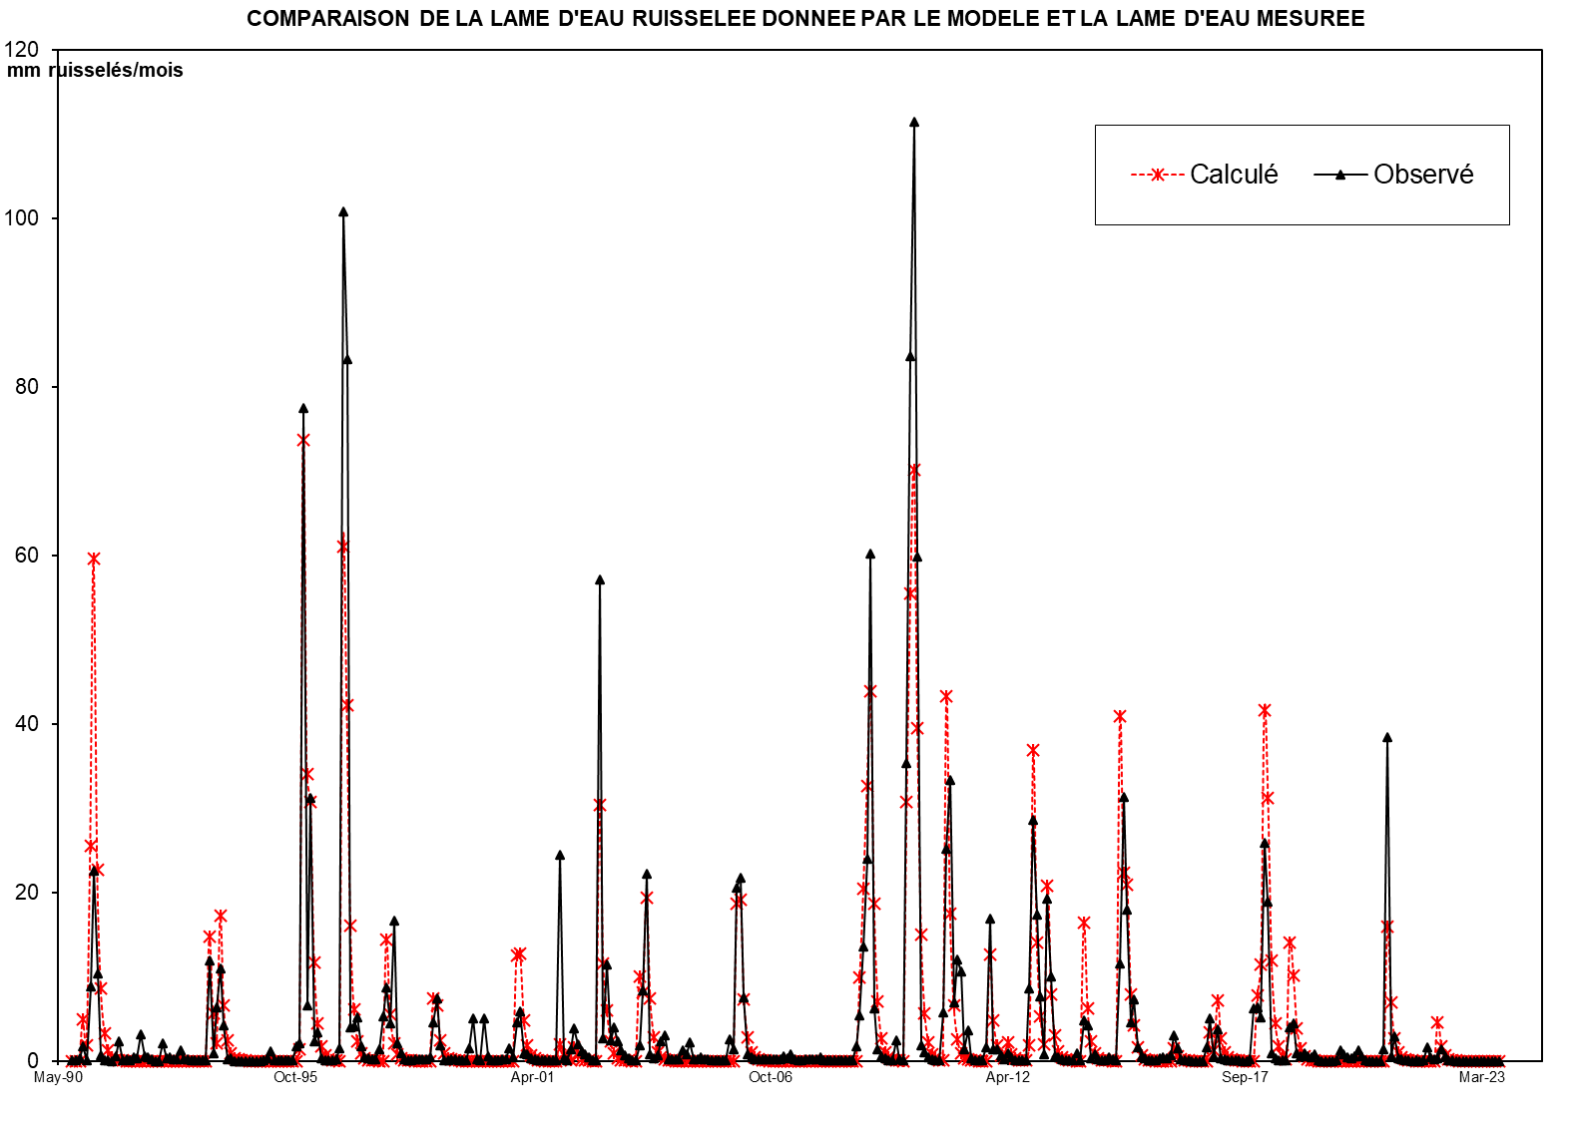
1943 | - | 44
1944 | - | 45
1945 | - | 46
1946 | - | 47
1947 | - | 48
1948 | - | 49
1949 | - | 50
1950 | - | 51
1951 | - | 52
1952 | - | 53
1953 | - | 54
1954 | - | 55
1955 | - | 56
1956 | - | 57
1957 | - | 58
1958 | - | 59
1959 | - | 60
1960 | - | 61
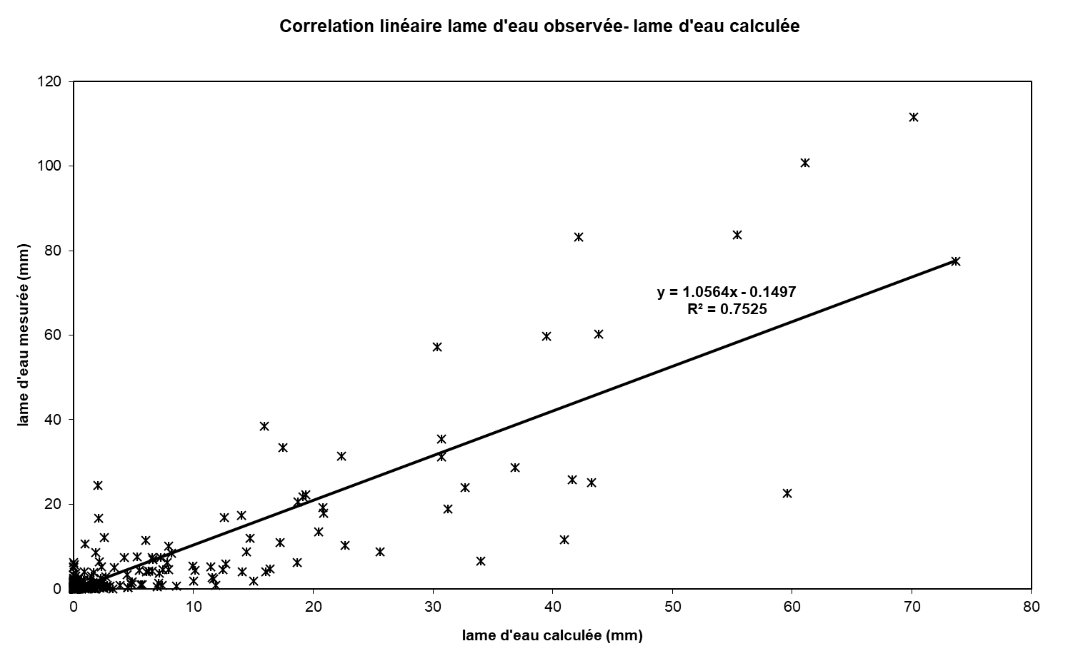
1961 | - | 62
1962 | - | 63
1963 | - | 64
1964 | - | 65
1965 | - | 66
1966 | - | 67
1967 | - | 68
1968 | - | 69
1969 | - | 70
1970 | - | 71
1971 | - | 72
1972 | - | 73
1973 | - | 74
1974 | - | 75
1975 | - | 76
1976 | - | 77
1977 | - | 78
1978 | - | 79
1979 | - | 80
1980 | - | 81
1981 | - | 82
1982 | - | 83
1983 | - | 84
1984 | - | 85
1985 | - | 86
1986 | - | 87
1987 | - | 88
1988 | - | 89
1989 | - | 90
1990 | - | 91 | 0.000 | 0.000 | 0.574 | 3.240 | 0.000 | 13.798 | 33.351 | 9.527 | 3.620 | 1.376 | 0.523 | 0.199 | 66.208
1991 | - | 92 | 1.118 | 2.078 | 0.011 | 0.004 | 0.002 | 0.325 | 1.267 | 1.420 | 0.000 | 0.000 | 0.000 | 0.000 | 6.225
1992 | - | 93 | 0.000 | 0.000 | 0.000 | 0.000 | 0.000 | 0.000 | 1.089 | 0.000 | 0.000 | 0.000 | 0.000 | 0.000 | 1.089
1993 | - | 94 | 0.000 | 0.231 | 7.485 | 0.867 | 1.380 | 9.431 | 1.963 | 0.746 | 0.283 | 0.108 | 0.041 | 0.016 | 22.551
1994 | - | 95 | 0.006 | 0.117 | 0.001 | 0.000 | 0.000 | 0.000 | 0.000 | 2.198 | 0.000 | 0.000 | 0.000 | 0.000 | 2.322
1995 | - | 96 | 0.000 | 0.000 | 0.125 | 3.274 | 40.387 | 14.378 | 17.073 | 4.861 | 3.377 | 0.702 | 0.267 | 0.101 | 84.544
1996 | - | 97 | 0.039 | 0.015 | 0.006 | 33.834 | 20.266 | 6.236 | 2.370 | 4.175 | 0.342 | 0.130 | 0.049 | 0.019 | 67.480
1997 | - | 98 | 0.007 | 0.154 | 3.330 | 6.335 | 1.147 | 2.263 | 0.143 | 0.054 | 0.021 | 0.008 | 0.003 | 0.001 | 13.465
1998 | - | 99 | 0.000 | 0.000 | 0.000 | 1.156 | 2.911 | 2.396 | 0.524 | 0.146 | 0.056 | 0.021 | 0.008 | 0.003 | 7.221
1999 | - | 00 | 0.001 | 2.296 | 0.000 | 0.000 | 0.063 | 0.000 | 0.000 | 2.217 | 0.936 | 0.000 | 0.000 | 0.000 | 5.513
2000 | - | 01 | 0.000 | 1.142 | 0.000 | 6.224 | 6.119 | 1.416 | 0.538 | 0.204 | 0.078 | 0.030 | 0.011 | 0.004 | 15.767
2001 | - | 02 | 0.002 | 0.001 | 0.000 | 3.557 | 0.000 | 0.000 | 2.537 | 2.690 | 0.000 | 0.000 | 0.000 | 0.000 | 8.787
2002 | - | 03 | 0.051 | 0.053 | 28.274 | 1.335 | 5.667 | 1.208 | 1.981 | 1.174 | 0.645 | 0.315 | 0.167 | 0.054 | 40.923
2003 | - | 04 | 0.027 | 0.924 | 4.127 | 10.988 | 0.414 | 0.174 | 0.314 | 1.124 | 1.492 | 0.104 | 0.071 | 0.071 | 19.828
2004 | - | 05 | 0.068 | 0.637 | 0.405 | 1.073 | 0.109 | 0.100 | 0.184 | 0.068 | 0.068 | 0.066 | 0.063 | 0.061 | 2.902
2005 | - | 06 | 0.059 | 0.061 | 1.284 | 0.703 | 10.167 | 10.731 | 3.707 | 0.416 | 0.204 | 0.095 | 0.076 | 0.076 | 27.578
2006 | - | 07 | 0.067 | 0.084 | 0.078 | 0.082 | 0.082 | 0.279 | 0.171 | 0.370 | 0.079 | 0.063 | 0.059 | 0.087 | 1.501
2007 | - | 08 | 0.073 | 0.085 | 0.086 | 0.220 | 0.036 | 0.032 | 0.035 | 0.034 | 0.035 | 0.029 | 0.028 | 0.028 | 0.722
2008 | - | 09 | 0.037 | 0.864 | 2.673 | 6.694 | 11.847 | 29.793 | 3.102 | 0.660 | 0.281 | 0.136 | 0.065 | 0.044 | 56.196
2009 | - | 10 | 1.195 | 0.077 | 0.035 | 17.502 | 41.390 | 55.155 | 29.585 | 0.896 | 0.513 | 0.213 | 0.073 | 0.050 | 146.683
2010 | - | 11 | 0.041 | 2.824 | 12.475 | 16.519 | 3.406 | 5.966 | 5.253 | 0.694 | 1.812 | 0.176 | 0.044 | 0.029 | 49.240
2011 | - | 12 | 0.027 | 0.813 | 8.344 | 0.662 | 0.689 | 0.313 | 0.110 | 0.476 | 0.185 | 0.064 | 0.025 | 0.025 | 11.732
2012 | - | 13 | 0.013 | 4.266 | 14.148 | 8.561 | 3.792 | 0.385 | 9.514 | 4.985 | 0.288 | 0.187 | 0.080 | 0.037 | 46.256
2013 | - | 14 | 0.015 | 0.037 | 0.453 | 0.053 | 2.369 | 2.108 | 0.179 | 0.389 | 0.084 | 0.022 | 0.028 | 0.212 | 5.950
2014 | - | 15 | 0.102 | 0.011 | 5.726 | 15.524 | 8.867 | 2.274 | 3.631 | 0.779 | 0.286 | 0.177 | 0.022 | 0.013 | 37.412
2015 | - | 16 | 0.014 | 0.168 | 0.205 | 0.162 | 0.307 | 1.494 | 0.713 | 0.097 | 0.023 | 0.011 | 0.003 | 0.003 | 3.200
2016 | - | 17 | 0.001 | 0.006 | 0.813 | 2.484 | 0.248 | 1.844 | 0.128 | 0.073 | 0.031 | 0.022 | 0.021 | 0.018 | 5.689
2017 | - | 18 | 0.007 | 0.002 | 0.091 | 3.110 | 3.116 | 2.551 | 12.808 | 9.330 | 0.452 | 0.167 | 0.031 | 0.023 | 31.687
2018 | - | 19 | 0.028 | 1.992 | 2.175 | 0.440 | 0.299 | 0.423 | 0.290 | 0.222 | 0.383 | 0.017 | 0.007 | 0.003 | 6.279
2019 | - | 20 | 0.002 | 0.004 | 0.032 | 0.608 | 0.398 | 0.210 | 0.170 | 0.255 | 0.628 | 0.267 | 0.014 | 0.000 | 2.589
2020 | - | 21 | 0.000 | 0.000 | 0.000 | 0.678 | 19.028 | 0.262 | 1.445 | 0.159 | 0.068 | 0.025 | 0.015 | 0.008 | 21.689
2021 | - | 22 | 0.025 | 0.003 | 0.034 | 0.825 | 0.192 | 0.093 | 0.141 | 0.656 | 0.270 | 0.031 | 0.029 | 0.004 | 2.303
2022 | - | 23 | 0.000 | 0.000 | 0.000 | 0.000 | 0.000 | 0.000 | 0.000 | 0.000 | 0.000 | 0.000 | 0.000 | 0.000 | 0.000
2023 | - | 24
2024 | - | 25 |  |  |  |  |  |  |  |  |  |  |  |  |  | 0

M |  |  | 0.094 | 0.468 | 3.062 | 4.602 | 5.996 | 3.958 | 4.833 | 2.263 | 0.720 | 0.207 | 0.082 | 0.031 | 26.315
S |  |  | 0.308 | 0.823 | 7.879 | 9.065 | 11.747 | 5.290 | 9.675 | 2.681 | 1.267 | 0.404 | 0.155 | 0.059 | 28.724
MIN |  |  | 0.000 | 0.000 | 0.000 | 0.000 | 0.000 | 0.000 | 0.000 | 0.000 | 0.000 | 0.000 | 0.000 | 0.000 | 1.089
MAX |  |  | 1.118 | 2.296 | 28.274 | 33.834 | 40.387 | 14.378 | 33.351 | 9.527 | 3.620 | 1.376 | 0.523 | 0.199 | 84.544

X-Y
Correlation linéaire lame d'eau observée- lame d'eau calculée
0.00 | 0.022882309106
0.00 | 0.028479420686
1.16 | 0.32430322977
6.55 | 1.7296720991
0.00 | 0.06123898552
27.89 | 8.8361753373
67.42 | 22.54812862
19.26 | 10.346919239
7.32 | 0.6077804692
2.78 | 0.069963894748
1.06 | 0.13350757327
0.40 | 0.014651262665
2.26 | 0.51690971649
4.20 | 2.3292215219
0.02 | 0.08494439927
0.01 | 0.20890395867
0.00 | 0.10354656423
0.66 | 0.38639370286
2.56 | 0.25269312574
2.87 | 3.1241759871
0.00 | 0.50489238869
0.00 | 0.42472199635
0.00 | 0.16544403346
0.00 | 0
0.00 | 0.00032924185764
0.00 | 2.0503536684
0.00 | 0.34372849937
0.00 | 0.46834654249
0.00 | 0.16149313117
0.00 | 0.22717688177
2.20 | 1.2114454152
0.00 | 0.18289385192
0.00 | 0.14585414293
0.00 | 0.11622237575
0.00 | 0.085602882986
0.00 | 0.060745122734
0.00 | 0.04181371592
0.47 | 0.030948734618
15.13 | 11.893862107
1.75 | 0.92879128039
2.79 | 6.3589772384
19.07 | 11.009189236
3.97 | 4.2307578706
1.51 | 0.1348245407
0.57 | 0.28578193243
0.22 | 0.0064202162239
0.08 | 0.00016462092882
0.03 | 0
0.01 | 0.00016462092882
0.24 | 0.0085602882986
...

SUIVIE
COMPARAISON DE LA LAME D'EAU RUISSELEE DONNEE PAR LE MODELE ET LA LAME D'EAU MESUREE
 | Calculé | Observé
Sep-90 | 0.00 | 0.022882309106
Oct-90 | 0.00 | 0.028479420686
Nov-90 | 1.16 | 0.32430322977
Dec-90 | 6.55 | 1.7296720991
Jan-91 | 0.00 | 0.06123898552
Feb-91 | 27.89 | 8.8361753373
Mar-91 | 67.42 | 22.54812862
Apr-91 | 19.26 | 10.346919239
May-91 | 7.32 | 0.6077804692
Jun-91 | 2.78 | 0.069963894748
Jul-91 | 1.06 | 0.13350757327
Aug-91 | 0.40 | 0.014651262665
Sep-91 | 2.26 | 0.51690971649
Oct-91 | 4.20 | 2.3292215219
Nov-91 | 0.02 | 0.08494439927
Dec-91 | 0.01 | 0.20890395867
Jan-92 | 0.00 | 0.10354656423
Feb-92 | 0.66 | 0.38639370286
Mar-92 | 2.56 | 0.25269312574
Apr-92 | 2.87 | 3.1241759871
May-92 | 0.00 | 0.50489238869
Jun-92 | 0.00 | 0.42472199635
Jul-92 | 0.00 | 0.16544403346
Aug-92 | 0.00 | 0
Sep-92 | 0.00 | 0.00032924185764
Oct-92 | 0.00 | 2.0503536684
Nov-92 | 0.00 | 0.34372849937
Dec-92 | 0.00 | 0.46834654249
Jan-93 | 0.00 | 0.16149313117
Feb-93 | 0.00 | 0.22717688177
Mar-93 | 2.20 | 1.2114454152
Apr-93 | 0.00 | 0.18289385192
May-93 | 0.00 | 0.14585414293
Jun-93 | 0.00 | 0.11622237575
Jul-93 | 0.00 | 0.085602882986
Aug-93 | 0.00 | 0.060745122734
Sep-93 | 0.00 | 0.04181371592
Oct-93 | 0.47 | 0.030948734618
Nov-93 | 15.13 | 11.893862107
Dec-93 | 1.75 | 0.92879128039
Jan-94 | 2.79 | 6.3589772384
Feb-94 | 19.07 | 11.009189236
Mar-94 | 3.97 | 4.2307578706
Apr-94 | 1.51 | 0.1348245407
May-94 | 0.57 | 0.28578193243
Jun-94 | 0.22 | 0.0064202162239
Jul-94 | 0.08 | 0.00016462092882
Aug-94 | 0.03 | 0
Sep-94 | 0.01 | 0.00016462092882
Oct-94 | 0.24 | 0.0085602882986
...

